Resumen General
% Avance por componente
 |  | Para el periodo evaluado el plan presenta un pocentaje de ejecución de un 57%, si bien es cierto la mayoria de actividades pendientes estan programadas para el tercer cuatrimestre de 2021, se genera alertamiento, dado que, evaluadas las actividades programadas para el segundo cuatrimestre, se detectaron atrasos o incumplimiento de lo programado en las actividades que se relacionan a continuacion: - Componente 3. Rendición de cuentas. Actividad 4.1 "Analizar la percepción de la ciudadanía respecto al desarrollo de los espacios de diálogo ciudadano, en el marco de la rendición de cuentas de la SDSCJ." - Componente 4. Mecanismos para mejorar la atención al ciudadano. Actividad 3.5 "Realizar campañas informativas sobre la responsabilidad de los servidores públicos frente a los derechos de los ciudadanos al interponer PQRS.". Actividad 5.1"Revisar y actualizar el documento de caracterización de grupos de interés y de valor desde el Modelo Integrado de Planeación y Gestión." - Componente 5. Mecanismos para la transparencia y acceso a la información pública. Actividad 1.6 "Actualizar la sección de información para niños, niñas y adolescentes en el botón de transparencia y acceso a la información pública.". - Componente 6. Iniciativas adicionales: Actividad 1.2 "Desarrollar acto administrativo de lineamientos antisoborno.". Actividad 1.3 "Revisar y actualizar el Plan de Participación Ciudadana de la SDSCJ 2021.".

% AVANCE DEL PAAC 2021 | 57%
COMPONENTE | AVANCE
COMPONENTE 1. GESTIÓN DEL RIESGO DE CORRUPCIÓN | 7%
COMPONENTE 2. RACIONALIZACIÓN DE TRÁMITES | 10%
COMPONENTE 3. RENDICIÓN DE CUENTAS | 13%
COMPONENTE 4. MECANISMOS PARA MEJORAR LA ATENCIÓN AL CIUDADANO | 10%
COMPONENTE 5. MECANISMOS PARA LA TRANSPARENCIA Y ACCESO A LA INFORMACIÓN PÚBLICA | 9%
COMPONENTE 6. INICIATIVAS ADICIONALES | 8%

Cumplimiento
Actividades por zona de cumplimiento
 |  | 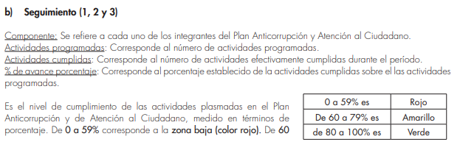
Zona de cumplimiento | # actividades
Zona baja (0-59%) | 48
Zona media (60 - 79%) | 13 | 1. Departamento Administrativo de la Función Publica. Guía Estrategias para la Construcción del Plan Anticorrupción y de Atención al Ciudadano - Versión 2. Pagina 47
Zona alta (80 - 100%) | 27

